Лист1
 |  | ООО ТД "Элит Классик" |  |  | www.eliteclassic.ru |  | 8(383) 383 24 25
 |  |  |  |  | eliteclassic@yandex.ru |  | 8-913-765-77-88
 |  | Прайс |  |  | от 25.02.2026г
 |  |  |  |  | Итого по заказу: * |  |  | 0 ₽
 |  |  |  |  | Итого штук изделий : |  | 0
Штрихкод | Артикул | фото | новинка | Номенклатура | Номенклатура/ Характеристика номенклатуры | Стоимость | Ед./шт. | сумма
 |  | КАРНАВАЛЬНЫЕ КОСТЮМЫ
 |  | ВЗРОСЛЫЕ КОСТЮМЫ
4665307433409 | 201001-13-42 | 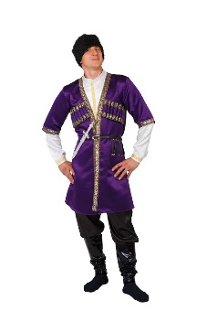 |  | Карнавальный костюм взрослый "Азербайджанец" | фиолетовый, р-р 42; комплект: головной убор, сорочка, халат, брюки, ремень, кинжал | 6,000 ₽ | 0 | 0.00 ₽
 |  |  |  |  | фиолетовый, р-р 48; комплект: головной убор, сорочка, халат, брюки, ремень, кинжал | 6,000 ₽ | 0 | 0.00 ₽
 |  |  |  |  | фиолетовый, р-р 52; комплект: головной убор, сорочка, халат, брюки, ремень, кинжал | 6,400 ₽ | 0 | 0.00 ₽
 |  |  |  |  | фиолетовый, р-р 56; комплект: головной убор, сорочка, халат, брюки, ремень, кинжал | 6,400 ₽ | 0 | 0.00 ₽
4665307433423 | 201002-13-42 | 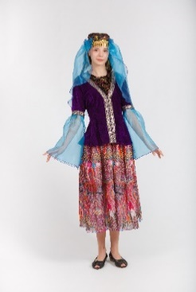 |  | Карнавальный костюм взрослый "Азербайджанка" | фиолетовый, р-р 42; комплект: головной убор, куртка, юбка | 5,100 ₽ | 0 | 0.00 ₽
4665307433430 | 201002-13-48 |  |  |  | фиолетовый, р-р 48; комплект: головной убор, куртка, юбка | 5,100 ₽ | 0 | 0.00 ₽
4665307433454 | 201004-08-50 |  |  | Карнавальный костюм взрослый "Аленушка" | розовый, р-р 50; комплект: косынка, сарафан, блузка | 4,200 ₽ | 0 | 0.00 ₽
 |  |  | новинка | Карнавальный костюм взрослый "Алладин" | бежевый, р-р 52; комплект: головной убор, жилет, сорочка, пояс, брюки | 5,200 ₽ | 0 | 0.00 ₽
 |  |  |  |  | бежевый, р-р 56; комплект: головной убор, жилет, сорочка, пояс, брюки | 5,600 ₽ | 0 | 0.00 ₽
4665307433461 | 201005-11-42 |  |  | Карнавальный костюм взрослый "Армянин" | красный, р-р 42; комплект: головной убор, халат, сорочка, брюки, ремень, кинжал | 6,000 ₽ | 0 | 0.00 ₽
 |  |  |  |  | красный, р-р 48; комплект: головной убор, халат, сорочка, брюки, ремень, кинжал | 6,000 ₽ | 0 | 0.00 ₽
 |  |  |  |  | красный, р-р 52; комплект: головной убор, халат, сорочка, брюки, ремень, кинжал | 6,200 ₽ | 0 | 0.00 ₽
4665307464816 | 201006-05-42 | 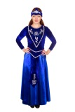 |  | Карнавальный костюм взрослый "Армянка" | синий, р-р 42; комплект: головной убор, блузка, юбка | 5,600 ₽ | 0 | 0.00 ₽
4665307464823 | 201006-05-48 |  |  |  | синий, р-р 48; комплект: головной убор, блузка, юбка | 5,600 ₽ | 0 | 0.00 ₽
 |  |  |  |  | синий, р-р 52; комплект: головной убор, блузка, юбка | 5,800 ₽ | 0 | 0.00 ₽
4665307464830 | 201007-26-(50-52) |  |  | Карнавальный костюм взрослый "Африканец" | бежевый, р-р 50-52; комплект: головной убор, халат, сорочка, брюки, сумка | 3,600 ₽ | 0 | 0.00 ₽
4665307485262 | 201238-04-(40-54) | 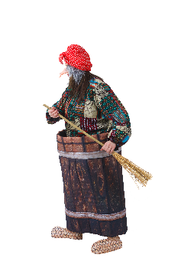 | новинка | Карнавальный костюм взрослый "Баба яга в ступе" | коричневый, р-р 40-54; комплект: головной убор, нос,джемпер, ступа-юбка, метла, текстильная имитация обуви | 19,600 ₽ | 0 | 0.00 ₽
4665307484494 | 201008-04-(50-52) |  |  | Карнавальный костюм взрослый "Баба Яга" | коричневый, р-р 50-52; комплект: головной убор, бусы, жилет, блузка, юбка | 5,300 ₽ | 0 | 0.00 ₽
4665307482001 | 201009-05-(50-54) |  |  | Карнавальный костюм взрослый "Бабка" | серый, р-р 48-50; комплект: косынка, куртка, блузка, юбка | 4,400 ₽ | 0 | 0.00 ₽
4665307479605 | 201177-11-(50-54) |  | новинка | Карнавальный костюм взрослый "Бармалей" | красный, р-р 50-54; комплект: головной убор, усы, жилет, сорочка, пояс, брюки | 5,200 ₽ | 0 | 0.00 ₽
4665307433546 | 201010-01-42 | 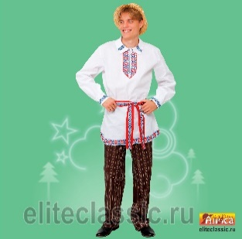 | новинка | Карнавальный костюм взрослый "Белорус" | белый, р-р 42; комплект: головной убор, сорочка, пояс, брюки | 5,200 ₽ | 0 | 0.00 ₽
4665307433553 | 201010-01-48 |  |  |  | белый, р-р 48; комплект: головной убор, сорочка, пояс, брюки | 5,200 ₽ | 0 | 0.00 ₽
4665307486856 | 201011-05-42 | 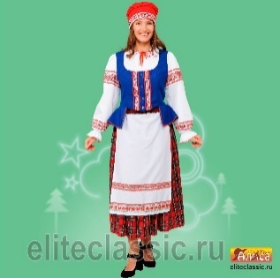 | новинка | Карнавальный костюм взрослый "Белоруска" | розовый, р-р 42; комплект: головной убор, жилет, фартук, блузка, юбка | 6,400 ₽ | 0 | 0.00 ₽
 |  |  |  |  | розовый, р-р 48; комплект: головной убор, жилет, фартук, блузка, юбка | 6,400 ₽ | 0 | 0.00 ₽
4665307486863 | 201011-05-48 |  |  |  | розовый, р-р 52; комплект: головной убор, жилет, фартук, блузка, юбка | 7,200 ₽ | 0 | 0.00 ₽
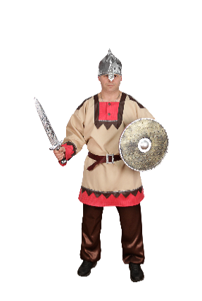
4665307464854 | 201012-19-46 |  |  | Карнавальный костюм взрослый "Белоснежка" | желтый, р-р 46; комплект: парик, платье | 5,060 ₽ | 0 | 0.00 ₽
4665307433591 | 201240-26-50 |  |  | Карнавальный костюм взрослый "Богатырь Русский" | бежевый, р-р 50; комплект: головной убор, сорочка, пояс, брюки, щит, меч | 6,400 ₽ | 0 | 0.00 ₽
4665307487365 | 201240-26-54 |  |  |  | бежевый, р-р 54; комплект: головной убор, сорочка, пояс, брюки, щит, меч | 6,400 ₽ | 0 | 0.00 ₽
4665307487372 | 201013-15-52 |  |  | Карнавальный костюм взрослый "Богатырь" | серебряный, р-р 52; комплект: головной убор, накидка, джемпер, брюки, текстильная имитация обуви, меч | 9,200 ₽ | 0 | 0.00 ₽
4665307484760 | 201232-20-52 | 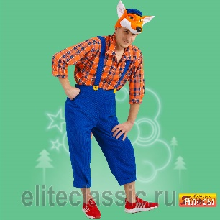 | новинка | Карнавальный костюм взрослый Братец Лис" | оранжевый, р-р 52; комплект: головной убор, сорочка, брюки | 6,000 ₽ | 0 | 0.00 ₽
4665307487402 | 201143-03-46 |  |  | Карнавальный костюм взрослый "Буренка" | 46, головной убор, кофта, юбка,сумка, красный | 3,800 ₽ | 0 | 0.00 ₽
4665307470923 | 201148-04-52 | 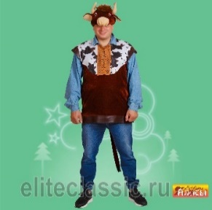 |  | Карнавальный костюм взрослый "Бык Буян" | коричневый, р-р 52; комплект: головной убор, туника | 3,600 ₽ | 0 | 0.00 ₽
4665307484609 | 201225-11-54 |  | новинка | Брюки деда мороза | красный, р-р 54, комплект : брюки. | 1,900 ₽ | 0 | 0.00 ₽
4665307484616 | 201225-05-54 |  | новинка | Брюки деда мороза | синий, р-р 54, компдект: брюки | 1,900 ₽ | 0 | 0.00 ₽
4665307464861 | 201015-05-40 |  |  | Карнавальный костюм взрослый "Ваня" | синий, р-р 40; комплект: фуражка, сорочка, пояс, брюки | 4,400 ₽ | 0 | 0.00 ₽
4665307464878 | 201015-05-46 |  |  |  | синий, р-р 46; комплект: фуражка, сорочка, пояс, брюки | 4,400 ₽ | 0 | 0.00 ₽
4665307464885 | 201015-05-48 |  |  |  | синий, р-р 48; комплект: фуражка, сорочка, пояс, брюки | 4,400 ₽ | 0 | 0.00 ₽
4665307464892 | 201102-05-46 |  |  | Карнавальный костюм взрослый "Ведьма" | синий, р-р 46; комплект: головной убор, платье, метла, ногти | 3,900 ₽ | 0 | 0.00 ₽
4665307433676 | 201017-21-54 |  |  | Карнавальный костюм взрослый "Весна" | зелёный, р-р 54; комплект: головной убор, платье | 5,800 ₽ | 0 | 0.00 ₽
4665307487075 | 201253-21-50 | 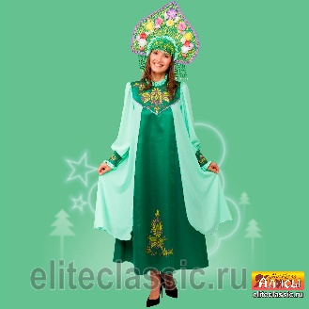 | новинка | Карнавальный костюм взрослый "Весна Изумрудная" | зелёный, р-р 50; комплект: головной убор, платье | 12,800 ₽ | 0 | 0.00 ₽
4665307487082 | 201253-21-54 |  |  |  | зелёный, р-р 54; комплект: головной убор, платье | 12,800 ₽ | 0 | 0.00 ₽
4665307480274 | 201145-21-54 | 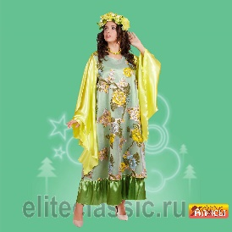 |  | Карнавальный костюм взрослый "Весна "Ранняя" | зелёный, р-р 54; комплект: головной убор, платье, бусы | 7,800 ₽ | 0 | 0.00 ₽
4665307481547 | 201189-03-42 |  | новинка | Карнавальный костюм взрослый "Волшебник" | черный, р-р 42; комплект: плащ, очки | 3,400 ₽ | 0 | 0.00 ₽
4665307433690 | 201018-05-52 |  |  | Карнавальный костюм взрослый "Водяной" | синий, р-р 52; комплект: головной убор, майка, брюки | 4,800 ₽ | 0 | 0.00 ₽
4665307469767 | 201020-02-52 | 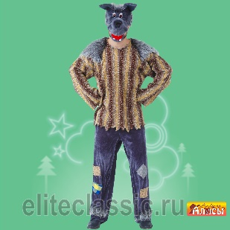 |  | Карнавальный костюм Волк "Хулиган" взр. | серый, р-р 52; комплект: головной убор, жилет, сорочка, брюки | 5,800 ₽ | 0 | 0.00 ₽
 |  |  |  | Карнавальный костюм взрослый "Волк" | серый, р-р 50; комплект: головной убор, жилет, брюки | 5,800 ₽ | 0 | 0.00 ₽
4665307433713 | 201019-02-50 |  |  |  | серый, р-р 54; комплект: головной убор, жилет, брюки | 6,100 ₽ | 0 | 0.00 ₽
4665307484173 | 201021-06-50 |  |  | Карнавальный костюм взрослый "Восточная принцесса Будур" | бордо, р-р 50; комплект: головной убор, платье | 5,800 ₽ | 0 | 0.00 ₽
4665307433447 | 201003-01-(48-50) |  |  | Карнавальный костюм взрослый "Врач" | белый, р-р 48-50; комплект: головной убор, очки, усы, халат, стетоскоп, сумка | 3,600 ₽ | 0 | 0.00 ₽
4665307484906 | 201235-01-(46-60) |  | новинка | Карнавальный костюм взрослый "Вьюга" | белый, р-р 46-60; комплект: головной убор, платье | 9,800 ₽ | 0 | 0.00 ₽
4665307466902 | 201024-03-(42-56) |  |  | Карнавальный костюм взрослый "Гангстер" | чёрный, р-р 42-56; комплект: головной убор, мундштук, револьвер | 800 ₽ | 0 | 0.00 ₽
4665307466919 | 201025-01-(42-56) |  |  | Карнавальный костюм взрослый "Гангстерша" | белый, р-р 42-56; комплект: головной убор, мундштук, боа | 960 ₽ | 0 | 0.00 ₽
4665307487204 | 201156-21-54 |  |  | Карнавальный костюм взрослый "Гном" | зелёный, р-р 54; комплект: головной убор, борода, джемпер, пояс, брюки, текстильная имитация обуви | 5,000 ₽ | 0 | 0.00 ₽
4665307433768 | 201026-01-50 |  |  | Карнавальный костюм взрослый "Грек" | белый, р-р 50; комплект: головной убор, сорочка, пояс, латы | 4,400 ₽ | 0 | 0.00 ₽
4665307433775 | 201027-01-44 |  |  | Карнавальный костюм взрослый "Греческая богиня" | белый, р-р 44; комплект: головной убор, сарафан, нарукавники | 4,400 ₽ | 0 | 0.00 ₽
 |  |  |  |  | белый, р-р 48; комплект: головной убор, сарафан, нарукавники | 4,800 ₽ | 0 | 0.00 ₽
4665307484661 | 201228-21-(50-52) | 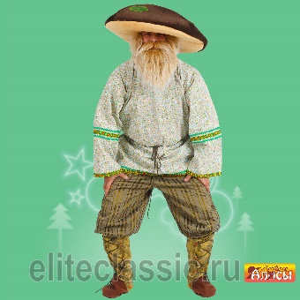 | новинка | Карнавальный костюм взрослый "Гриб Боровик" | 52 р-р, комплект: головной убор, рубашка, пояс, брюки | 6,200 ₽ | 0 | 0.00 ₽
4665307433782 | 201028-03-42 | 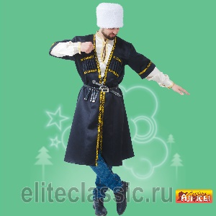 |  | Карнавальный костюм взрослый "Грузин" | чёрный, р-р 42; комплект: головной убор, халат, сорочка, ремень, кинжал | 5,800 ₽ | 0 | 0.00 ₽
 |  |  |  |  | чёрный, р-р 48; комплект: головной убор, халат, сорочка, ремень, кинжал | 5,800 ₽ | 0 | 0.00 ₽
 |  |  |  |  | чёрный, р-р 52; комплект: головной убор, халат, сорочка, ремень, кинжал | 6,400 ₽ | 0 | 0.00 ₽
 |  |  |  |  | чёрный, р-р 56; комплект: головной убор, халат, сорочка, ремень, кинжал | 6,400 ₽ | 0 | 0.00 ₽
4665307480328 | 201029-11-44 | 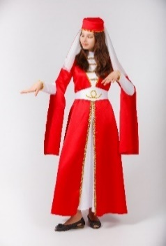 |  | Карнавальный костюм взрослый "Грузинка" | фиолетовый, р-р 48; комплект: головной убор, платье, пояс | 6,200 ₽ | 0 | 0.00 ₽
 |  |  |  |  | фиолетовый, р-р 48; комплект: головной убор, платье, пояс | 6,200 ₽ | 0 | 0.00 ₽
 |  |  |  |  | фиолетовый, р-р 52; комплект: головной убор, платье, пояс | 6,300 ₽ | 0 | 0.00 ₽
4665307433607 | 201014-19-50 | 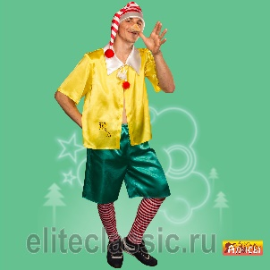 |  | Карнавальный костюм взрослый "Деревянная кукла" | желтый, р-р 50; комплект: головной убор, нос, сорочка, шорты, гетры | 4,200 ₽ | 0 | 0.00 ₽
4665307484739 | 201014-19-54 |  |  |  | желтый, р-р 54; комплект: головной убор, нос, сорочка, шорты, гетры | 4,200 ₽ | 0 | 0.00 ₽
4665307434864 | 201095-05-54 |  |  | Карнавальный костюм взрослый "Домохозяйка" | синий, р-р 54; комплект: парик, платье, фартук, помпоны | 4,200 ₽ | 0 | 0.00 ₽
4665307465813 | 201030-04-(48-52) |  |  | Карнавальный костюм взрослый "Дед" | коричневый, р-р 48-52; комплект: головной убор, борода, жилет, сорочка, брюки | 5,200 ₽ | 0 | 0.00 ₽
4665307433898 | 201033-05-(50-52) |  |  | Карнавальный костюм взрослый "Дед Мороз Боярский" | синий, р-р 50-52; комплект: головной убор, парик, борода, халат, варежки, пояс | 10,400 ₽ | 0 | 0.00 ₽
4665307482155 | 201141-11-(58-60) | 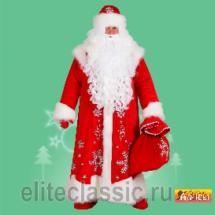 |  | Карнавальный костюм взрослый "Дед Мороз "Иванович" | бархат красный, р-р 58-60; комплект: головной убор, парик, борода, халат, варежки, мешок | 24,000 ₽ | 0 | 0.00 ₽
4665307433843 | 201125-11-54 |  |  | Карнавальный костюм взрослый "Дед Мороз Морозко" | красный, р-р 54; комплект: головной убор, парик, борода, халат, варежки | 7,100 ₽ | 0 | 0.00 ₽
4665307470527 | 201142-11-(50-52) | 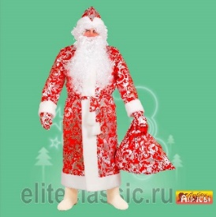 |  | Карнавальный костюм взрослый "Дед Мороз "Студенец" | 50-52, головной убор, парик, борода, халат, варежки, мешок, красный | 8,200 ₽ | 0 | 0.00 ₽
4665307484364 | 201222-11-(58-60) |  | новинка | Карнавальный костюм взрослый "Дед Мороз "Кремлевский" | 56, комплект: головной убор, шуба, парик, борода, варежки, пояс, рубаха, штаны | 54,000 ₽ | 0 | 0.00 ₽
4665307487389 | 201122-11-(54-56) |  |  | Карнавальный костюм взрослый "Дед Мороз Царский" | красный, р-р 54-56; комплект: головной убор, парик, борода, халат, варежки | 15,000 ₽ | 0 | 0.00 ₽
4665307433874 | 201032-11-54 |  |  | Карнавальный костюм взрослый "Дед Мороз 3 парча" | красный, р-р 54; комплект: головной убор, халат, варежки, пояс | 6,200 ₽ | 0 | 0.00 ₽
4665307484746 | 201223-11-54 |  |  | Карнавальный костюм взрослый "Дед Мороз Узорный" | 54, комплект: головной убор, шуба, варежки, парик, борода | 23,000 ₽ | 0 | 0.00 ₽
4665307481929 | 201197-21-54 | 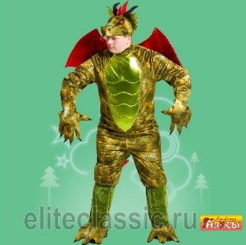 |  | Карнавальный костюм взрослый "Дракон" | зелёный, р-р 54; комплект: головной убор, комбинезон, рукавицы | 31,000 ₽ | 0 | 0.00 ₽
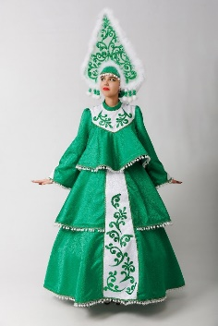
4665307481936 | 201198-21-48 |  |  | Карнавальный костюм взрослый "Драконша" | зелёный, р-р 48; комплект: головной убор, платье, перчатки | 9,800 ₽ | 0 | 0.00 ₽
4665307487167 | 201254-21-50 |  | новинка | Карнавальный костюм взрослый " Ёлка "Хороводная" взр." | зелёный, р-р 50; комплект: головной убор, платье, подъюбник | 27,000 ₽ | 0 | 0.00 ₽
4665307487174 | 201254-21-54 |  |  |  | зелёный, р-р 54; комплект: головной убор, платье, подъюбник | 27,000 ₽ | 0 | 0.00 ₽
4665307484654 | 201035-21-(48-50) |  | новинка | Карнавальный костюм взрослый "Емеля" | 50 р-р, комплект: головной убор, тулуп, рубаха, пояс, брюки | 6,200 ₽ | 0 | 0.00 ₽
4665307483831 | 201216-04-52 |  | новинка | Карнавальный костюм взрослый "Жук" | коричневый, р-р 52; комплект: головной убор, жакет, жабо, брюки | 5,400 ₽ | 0 | 0.00 ₽
4665307478912 | 201180-02-48 |  |  | Карнавальный костюм взрослый "Зайчиха взраслая" | серый, р-р 48; комплект: головной убор, платье, перчатки | 3,800 ₽ | 0 | 0.00 ₽
4665307433911 | 201036-02-50 |  |  | Карнавальный костюм взрослый "Заяц" | серый, р-р 50; комплект: головной убор, жилет, шорты | 4,800 ₽ | 0 | 0.00 ₽
4665307478905 | 201179-05-(52-54) |  |  | Карнавальный костюм взрослый "Заяц Майский" | синий, р-р 54; комплект: головной убор, фрак, жабо, брюки | 6,400 ₽ | 0 | 0.00 ₽
4665307433928 | 201037-05-50 |  |  | Карнавальный костюм взрослый "Звездочет" | синий, р-р 50; комплект: головной убор, очки, жабо, халат | 4,400 ₽ | 0 | 0.00 ₽
4665307465790 | 201038-01-(42-56) |  |  | Карнавальный костюм взрослый "Зимушка Зима" | белый, р-р 42-56; комплект: головной убор, накидка | 5,000 ₽ | 0 | 0.00 ₽
4665307471210 | 201152-05-54 |  | новинка | Карнавальный костюм взрослый "Злодей с бородой" | синий, р-р 54; комплект: головной убор, борода, жакет, текстильная имитация живота, брюки | 9,800 ₽ | 0 | 0.00 ₽
4665307452226 | 201128-11-(50-52) |  |  | Карнавальный костюм взрослый "Змей Трехглавый" | красный, р-р 50-52; комплект: головной убор, комбинезон, рукавицы, текстильная имитация обуви | 22,000 ₽ | 0 | 0.00 ₽
4665307475690 | 201166-04-(40-52) |  |  | Карнавальный костюм взрослый "Избушка на курьих ножках" | коричневый, р-р 40-52; комплект: верхняячасть - крыша, средняя - избушка, нижняя часть - куриные ножки в виде ботфорд | 43,700 ₽ | 0 | 0.00 ₽
4665307480564 | 201187-15-52 |  |  | Карнавальный костюм взрослый "Инопланетянин" | серебряный, р-р 52; комплект: головной убор, куртка, брюки, пояс, нагрудник | 5,600 ₽ | 0 | 0.00 ₽
4665307482162 | 201190-01-48 |  |  | Карнавальный костюм взрослый "Инопланетянинка" | белый, р-р 48; комплект: головной убор, платье, нарукавники, нагольники | 5,400 ₽ | 0 | 0.00 ₽
4665307481721 | 201193-03-(48-50) |  |  | Карнавальный костюм взрослый "Испанка" | чёрный, р-р 48-50; комплект: заколка-цветок, платье | 5,000 ₽ | 0 | 0.00 ₽
4665307433959 | 201040-11-38 | 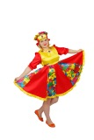 |  | Карнавальный костюм взрослый "Кадриль" | красный, р-р 38; комплект: головной убор, платье | 3,600 ₽ | 0 | 0.00 ₽
4665307433966 | 201040-11-40 |  |  |  | красный, р-р 40; комплект: головной убор, платье | 3,600 ₽ | 0 | 0.00 ₽
4665307433973 | 201040-11-42 |  |  |  | красный, р-р 42; комплект: головной убор, платье | 3,600 ₽ | 0 | 0.00 ₽
4665307433980 | 201040-11-44 |  |  |  | красный, р-р 44; комплект: головной убор, платье | 3,600 ₽ | 0 | 0.00 ₽
4665307433997 | 201040-11-46 |  |  |  | красный, р-р 46; комплект: головной убор, платье | 4,000 ₽ | 0 | 0.00 ₽
4665307434000 | 201040-11-48 |  |  |  | красный, р-р 48; комплект: головной убор, платье | 4,000 ₽ | 0 | 0.00 ₽
4665307434017 | 201040-11-50 |  |  |  | красный, р-р 50; комплект: головной убор, платье | 4,200 ₽ | 0 | 0.00 ₽
4665307434017 | 201040-11-52 |  |  |  | красный, р-р 52; комплект: головной убор, платье | 4,400 ₽ | 0 | 0.00 ₽
4665307482551 | 201204-05-48 |  |  | Карнавальный костюм взрослый "Казак" | синий, р-р 48; комплект: головной убор, сорочка, пояс, брюки | 6,000 ₽ | 0 | 0.00 ₽
 |  |  |  |  | синий, р-р 52; комплект: головной убор, сорочка, пояс, брюки | 6,000 ₽ | 0 | 0.00 ₽
 |  |  |  |  | синий, р-р 56; комплект: головной убор, сорочка, пояс, брюки | 6,400 ₽ | 0 | 0.00 ₽
4665307434024 | 201041-21-42 |  |  | Карнавальный костюм взрослый "Казах" | зелёный, р-р 42; комплект: головной убор, жилет, сорочка | 5,400 ₽ | 0 | 0.00 ₽
 |  |  |  |  | зелёный, р-р 48; комплект: головной убор, жилет, сорочка | 5,400 ₽ | 0 | 0.00 ₽
4665307434031 | 201041-21-48 |  |  |  | зелёный, р-р 52; комплект: головной убор, жилет, сорочка | 5,800 ₽ | 0 | 0.00 ₽
4665307482575 | 201042-21-42 |  |  | Карнавальный костюм взрослый "Казачка" | красный, р-р 46; комплект: блузка, юбка | 7,600 ₽ | 0 | 0.00 ₽
4665307482582 | 201042-21-48 |  |  |  |  | 7,600 ₽ | 0 | 0.00 ₽
4665307434048 | 201042-21-42 |  |  | Карнавальный костюм взрослый "Казашка" | зелёный, р-р 42; комплект: головной убор, жилет, платье, пояс | 7,600 ₽ | 0 | 0.00 ₽
 |  |  |  |  | зелёный, р-р 48; комплект: головной убор, жилет, платье, пояс | 7,600 ₽ | 0 | 0.00 ₽
 |  |  |  |  | зелёный, р-р 52; комплект: головной убор, жилет, платье, пояс | 8,000 ₽ | 0 | 0.00 ₽
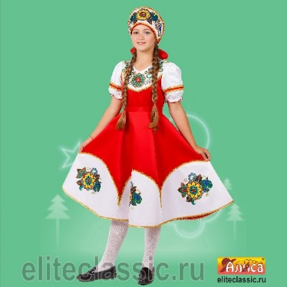
4665307472552 | 201159-11-40 |  |  | Карнавальный костюм взрослый "Калинка жен." | красный, р-р 40; комплект: головной убор, платье | 7,600 ₽ | 0 | 0.00 ₽
4665307472569 | 201159-11-42 |  |  |  | красный, р-р 42; комплект: головной убор, платье | 7,600 ₽ | 0 | 0.00 ₽
4665307472576 | 201159-11-44 |  |  |  | красный, р-р 44; комплект: головной убор, платье | 7,600 ₽ | 0 | 0.00 ₽
 |  |  |  |  | красный, р-р 46; комплект: головной убор, платье | 7,600 ₽ | 0 | 0.00 ₽
4665307472583 | 201159-11-46 |  |  |  | красный, р-р 48; комплект: головной убор, платье | 7,600 ₽ | 0 | 0.00 ₽
4665307472606 | 201160-11-40 | 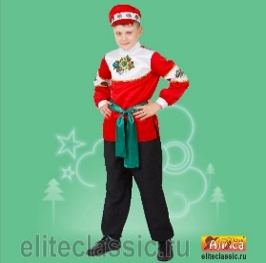 |  | Карнавальный костюм взрослый "Калинка муж." | красный, р-р 40; комплект: головной убор, сорочка, пояс, брюки | 4,600 ₽ | 0 | 0.00 ₽
4665307472613 | 201160-11-42 |  |  |  | красный, р-р 42; комплект: головной убор, сорочка, пояс, брюки | 4,600 ₽ | 0 | 0.00 ₽
4665307472620 | 201160-11-44 |  |  |  | красный, р-р 44; комплект: головной убор, сорочка, пояс, брюки | 4,600 ₽ | 0 | 0.00 ₽
4665307472637 | 201160-11-46 |  |  |  | красный, р-р 46; комплект: головной убор, сорочка, пояс, брюки | 4,800 ₽ | 0 | 0.00 ₽
4665307472644 | 201160-11-48 |  |  |  | красный, р-р 48; комплект: головной убор, сорочка, пояс, брюки | 4,800 ₽ | 0 | 0.00 ₽
4665307434079 | 201044-03-(48-52) |  |  | Карнавальный костюм взрослый "Кащей бессмертный" | чёрный, р-р 48-52; комплект: головной убор, туника | 4,200 ₽ | 0 | 0.00 ₽
4665307479797 | 201184-04-(50-52) | 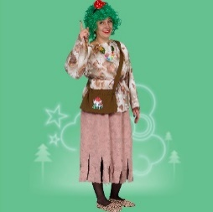 | НОВИНКА | Карнавальный костюм взрослый "Кикимора Кокетка взр." | сиреневый, р-р 46; комплект: бант, платье, шорты | 4,000 ₽ | 0 | 0.00 ₽
4665307469200 | 201138-21-(48-50) | 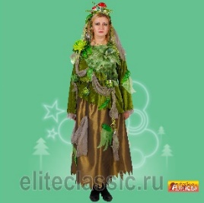 |  | Карнавальный костюм взрослый "Кикимора болотная" | зелёный, р-р 48-50; комплект: головной убор, кофта, пояс, юбка | 5,200 ₽ | 0 | 0.00 ₽
4665307464953 | 201046-19-50 |  |  | Карнавальный костюм взрослый "Клоун" | желтый, р-р 50; комплект: парик, нос, галстук, комбинезон, сорочка | 5,600 ₽ | 0 | 0.00 ₽
4665307483824 | 201215-01-52 | 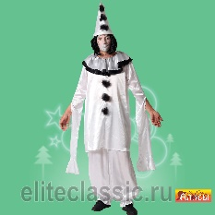 |  | Карнавальный костюм взрослый "Клоун Грустный" | белый, р-р 52; комплект: головной убор, сорочка, брюки | 5,000 ₽ | 0 | 0.00 ₽
4665307434116 | 201103-19-52 |  |  | Карнавальный костюм взрослый "Клоунесса" | желтый, р-р 52; комплект: головной убор, парик, нос, платье, шорты, гольфы | 5,600 ₽ | 0 | 0.00 ₽
4665307487327 | 201259-05-50 |  | новинка | Карнавальный костюм взрослый "Князь" | синий, р-р 50; комплект: головной убор, плащ, сорочка, пояс, брюки, текстильная имитация обуви | 9,600 ₽ | 0 | 0.00 ₽
4665307487334 | 201259-05-54 |  |  | Карнавальный костюм взрослый "Князь" | синий, р-р 50; комплект: головной убор, плащ, сорочка, пояс, брюки, текстильная имитация обуви | 9,600 ₽ | 0 | 0.00 ₽
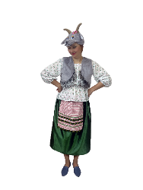
4665307434123 | 201047-04-50 | 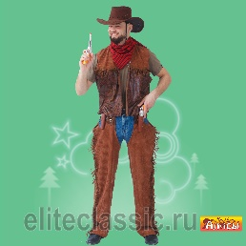 |  | Карнавальный костюм взрослый "Ковбой" | коричневый, р-р 50; комплект: головной убор, косынка, жилет, брюки | 4,800 ₽ | 0 | 0.00 ₽
 |  |  |  | Карнавальный костюм взрослый "Коза взрослая" | серый, р-р 48; комплект: головной убор, жилет, блузка, юбка с фартуком | 4,800 ₽ | 0 | 0.00 ₽
 |  |  |  |  | серый, р-р 48; комплект: головной убор, жилет, блузка, юбка с фартуком | 5,200 ₽ | 0 | 0.00 ₽
 |  |  |  |  | серый, р-р 52; комплект: головной убор, жилет, блузка, юбка с фартуком | 5,200 ₽ | 0 | 0.00 ₽
4665307471241 | 201153-19-52 |  |  | Карнавальный костюм взрослый "Колобок" | желтый, р-р 52; комплект: головной убор, сорочка, пояс, брюки, текстильная имитация обуви | 6,400 ₽ | 0 | 0.00 ₽
 |  | 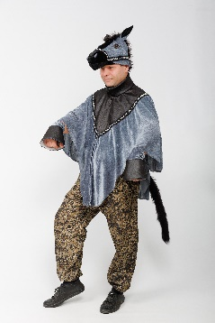 | новинка | Карнавальный костюм взрослый "Конь" | серый, 40-58, комплект:головной убор, накидка | 5,000 ₽ | 0 | 0.00 ₽
4665307470916 | 201147-04-52 |  |  | Карнавальный костюм взрослый Коровка "Зорька" | коричневый, р-р 52; комплект: головной убор, платье, сумка | 3,400 ₽ | 0 | 0.00 ₽
4665307464960 | 201048-17-(54-56) |  |  | Карнавальный костюм взрослый "Королевская мантия" | малиновый, р-р 54-56; комплект: головной убор, накидка | 5,200 ₽ | 0 | 0.00 ₽
4665307483657 | 201049-03-50 |  |  | Карнавальный костюм взрослый "Кот Матвей" | чёрный, р-р 50; комплект: головной убор, косынка, жилет, пояс, брюки, рукавицы | 4,800 ₽ | 0 | 0.00 ₽
4665307434154 | 201211-01-54 |  |  | Карнавальный костюм взрослый "Космонавт" | белый, р-р 54; комплект: головной убор, комбинезон, пояс, перчатки, текстильная имитация обуви | 11,600 ₽ | 0 | 0.00 ₽
4665307434161 | 201050-18-46 |  |  | Карнавальный костюм взрослый "Кукла" | сиреневый, р-р 46; комплект: бант, платье, шорты | 6,200 ₽ | 0 | 0.00 ₽
4665307486795 | 201050-18-52 |  |  |  | сиреневый, р-р 52; комплект: бант, платье, шорты | 7,200 ₽ | 0 | 0.00 ₽
4665307434178 | 201051-19-(52-54) |  |  | Карнавальный костюм взрослый "Курица" | желтый, р-р 52-54; комплект: головной убор, комбинезон, текстильная имитация обуви | 9,000 ₽ | 0 | 0.00 ₽
4665307483640 | 201210-20-(52-54) |  | новинка | Карнавальный костюм взрослый "Лесовичек" | оранжевый, р-р 52-54; комплект: головной убор, жилет, сорочка, брюки, сумка, борода | 6,200 ₽ | 0 | 0.00 ₽
4665307464977 | 201053-11-54 |  |  | Карнавальный костюм взрослый "Лето" | красный, р-р 54; комплект: головной убор, платье | 5,400 ₽ | 0 | 0.00 ₽
4665307475683 | 201165-11-(48-50) |  |  | Карнавальный костюм взрослый Лето ''Алое'' | красный, р-р 48-50; комплект: головной убор, платье | 11,000 ₽ | 0 | 0.00 ₽
4665307434192 | 201116-11-54 |  |  | Карнавальный костюм взрослый "Лето Красное" | красный, р-р 54; комплект: головной убор, платье | 8,600 ₽ | 0 | 0.00 ₽
4665307434208 | 201054-04-50 | 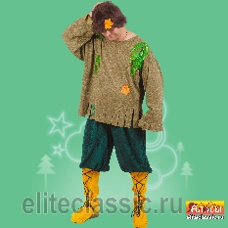 |  | Карнавальный костюм взрослый "Леший" | коричневый, р-р 50; комплект: парик, джемпер, брюки, текстильная имитация обуви | 5,200 ₽ | 0 | 0.00 ₽
 |  | 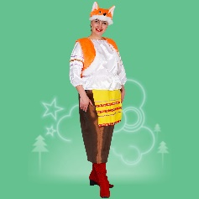 |  | Карнавальный костюм взрослый "Лиса-хозяюшка" | оранжевый, р-р 48; комплект: головной убор, жилет, блузка, юбка | 5,200 ₽ | 0 | 0.00 ₽
4665307434215 | 201055-20-48 |  |  |  | оранжевый, р-р 52; комплект: головной убор, жилет, блузка, юбка | 5,600 ₽ | 0 | 0.00 ₽
 |  | 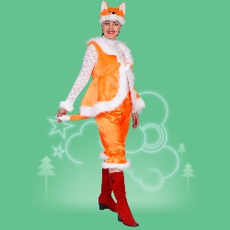 |  | Карнавальный костюм взрослый "Лисица" | оранжевый, р-р 48-50; комплект: головной убор, жилет, манжеты, шорты | 6,000 ₽ | 0 | 0.00 ₽
 |  |  |  |  | оранжевый, р-р 54; комплект: головной убор, жилет, манжеты, шорты | 6,200 ₽ | 0 | 0.00 ₽
 |  |  | НОВИНКА | Карнавальный костюм взрослый "Лошадка" | коричневый, р-р 48, комплект платье, жилет, головной убор, гольфы | 6,400 ₽ | 0 | 0.00 ₽
 |  |  | НОВИНКА | Карнавальный костюм взрослый "Лошадка Театральная" | молочный, р-р 46-56; комплект: головной убор, пончо, брюки-2 шт, текстильная имитация копыт-2 пары | 54,000 ₽ | 0 | 0.00 ₽
4665307434239 | 201057-11-50 |  |  | Карнавальный костюм взрослый "Марфа" | красный, р-р 54; комплект: головной убор, сарафан | 7,200 ₽ | 0 | 0.00 ₽
4665307434246 | 201057-11-54 |  |  |  | красный, р-р 50; комплект: головной убор, сарафан | 7,200 ₽ | 0 | 0.00 ₽
4665307466360 | 201131-11-46 | 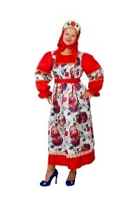 |  | Карнавальный костюм взрослый "Матрешка" | красный, р-р 46; комплект: головной убор, платье | 5,800 ₽ | 0 | 0.00 ₽
4665307466377 | 201131-11-50 |  |  |  | красный, р-р 50; комплект: головной убор, платье | 5,800 ₽ | 0 | 0.00 ₽
4665307482988 | 201131-11-54 |  |  |  | красный, р-р 54; комплект: головной убор, платье | 5,800 ₽ | 0 | 0.00 ₽
4665307434253 | 201058-04-(58-60) |  |  | Карнавальный костюм взрослый "Медведь" | коричневый, р-р 58-60; комплект: головной убор, комбинезон, рукавицы | 6,200 ₽ | 0 | 0.00 ₽
4665307434260 | 201059-04-(52-54) |  |  | Карнавальный костюм взрослый "Медведь Бурый" | коричневый, р-р 52-54; комплект: головной убор, жилет, сорочка, шорты, рукавицы | 5,600 ₽ | 0 | 0.00 ₽
4665307434277 | 201115-13-(52-54) |  |  | Карнавальный костюм взрослый "Медуза" | фиолетовый, р-р 52-54; комплект: головной убор, платье | 4,800 ₽ | 0 | 0.00 ₽
4665307466506 | 201133-08-(46-50) |  |  | Карнавальный костюм взрослый "Мексиканец" | розовый, р-р 46-50; комплект: головной убор, накидка | 3,200 ₽ | 0 | 0.00 ₽
4665307434284 | 201060-01-46 |  |  | Карнавальный костюм взрослый "Метелица" | белый, р-р 46; комплект: головной убор, платье | 14,400 ₽ | 0 | 0.00 ₽
4665307486528 | 201244-11-48 |  | новинка | Карнавальный костюм "Мисс Санта" | красный, р-р 48; комплект: головной убор, перелина, платье, пояс, подъюбник | 17,200 ₽ | 0 | 0.00 ₽
4665307483619 | 201208-01-52 |  | новинка | Карнавальный костюм взрослый "Морской разбойник взр." | белый, р-р 52; комплект: головной убор, сорочка, пояс брюки, меч, усы, борода, серьга | 4,200 ₽ | 0 | 0.00 ₽
 |  |  |  | Карнавальный костюм взрослый "Морячка взр." | синий, р-р 44; комплект: кепка, платье, чулки | 3,200 ₽ | 0 | 0.00 ₽
 |  |  |  |  | синий, р-р 48; комплект: кепка, платье, чулки | 3,600 ₽ | 0 | 0.00 ₽
4665307464984 | 201129-02-(54-56) |  |  | Карнавальный костюм взрослый "Мушкетер" | красный, р-р 48-52; комплект: головной убор, накидка, манжеты, шпага | 3,400 ₽ | 0 | 0.00 ₽
4665307466339 | 201130-02-(44-46) |  |  | Карнавальный костюм взрослый "Мышиный Король" | серый, р-р 54-56; комплект: головной убор, накидка | 5,800 ₽ | 0 | 0.00 ₽
4665307466346 | 201062-05-46 |  | НОВИНКА | Карнавальный костюм взрослый "Мышка "Эсмиральда" | серый, р-р 44-46; комплект: головной убор, жилет, блузка, юбка | 4,800 ₽ | 0 | 0.00 ₽
 |  |  |  | Карнавальный костюм взрослый "Мэри Поппинс" | синий, р-р 46; комплект: головной убор, платье, зонт | 5,980 ₽ | 0 | 0.00 ₽
 |  |  |  |  | синий, р-р 50; комплект: головной убор, платье, зонт | 6,200 ₽ | 0 | 0.00 ₽
4665307487006 | 201249-11-48 | 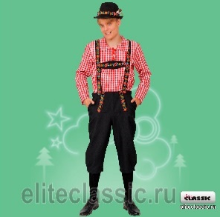 | НОВИНКА | Карнавальный костюм взрослый "Немец" | красный, р-р 48; комплект: головной убор, сорочка, брюки | 6,200 ₽ | 0 | 0.00 ₽
4665307487013 | 201249-11-52 |  |  |  | красный, р-р 52; комплект: головной убор, сорочка, брюки | 6,200 ₽ | 0 | 0.00 ₽
4665307486986 | 201248-05-48 | 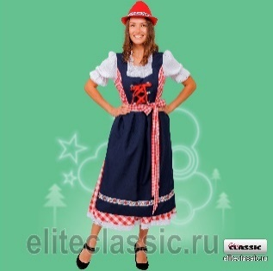 | НОВИНКА | Карнавальный костюм взрослый "Немка" | синий, р-р 48; комплект: головной убор, платье, фартук | 7,000 ₽ | 0 | 0.00 ₽
4665307486993 | 201248-05-52 |  |  |  | синий, р-р 52; комплект: головной убор, платье, фартук | 7,000 ₽ | 0 | 0.00 ₽
4665307478660 | 201065-07-(48-52) | 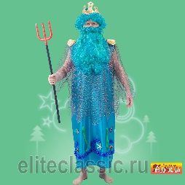 |  | Карнавальный костюм взрослый "Нептун" | голубой, р-р 48-52; комплект: головной убор, парик, борода, платье, трезубец | 7,000 ₽ | 0 | 0.00 ₽
4665307434345 | 201066-21-(44-50) |  |  | Карнавальный костюм взрослый "Нечисть болотная" | зелёный, р-р 44-50; комплект: парик, платье | 4,600 ₽ | 0 | 0.00 ₽
4665307434352 | 201067-04-44 |  |  | Карнавальный костюм взрослый "Обезьяна №2" | коричневый, р-р 44; комплект: комбинезон | 3,400 ₽ | 0 | 0.00 ₽
4665307434369 | 201069-04-44 |  |  | Карнавальный костюм взрослый "Обезьяна Молли" | коричневый, р-р 44; комплект: головной убор, платье | 3,000 ₽ | 0 | 0.00 ₽
4665307434376 | 201069-04-48 |  |  |  | коричневый, р-р 48; комплект: головной убор, платье | 3,000 ₽ | 0 | 0.00 ₽
4665307464991 | 201070-20-(42-56) |  |  | Карнавальный костюм взрослый "Осень" | оранжевый, р-р 42-56; комплект: головной убор, платье | 6,000 ₽ | 0 | 0.00 ₽
4665307434390 | 201071-04-(50-52) |  |  | Карнавальный костюм взрослый "Пес Барбос" | коричневый, р-р 50-52; комплект: головной убор, сорочка, полукомбинезон, рукавицы | 5,400 ₽ | 0 | 0.00 ₽
4665307466469 | 201072-19-50 |  |  | Карнавальный костюм взрослый "Петух" | желтый, р-р 50; комплект: головной убор, сорочка, пояс, брюки | 4,800 ₽ | 0 | 0.00 ₽
4665307434413 | 201073-11-50 |  |  | Карнавальный костюм взрослый "Петух-боец" | красный, р-р 50; комплект: головной убор, сорочка, пояс, брюки, текстильная имитация обуви | 10,200 ₽ | 0 | 0.00 ₽
4665307484166 | 201218-01-(42-56) |  | НОВИНКА | Карнавальный костюм взрослый "Печка" | белый, р-р 42-56; комплект: головной убор, жилет, текстильная имитация обуви | 39,800 ₽ | 0 | 0.00 ₽
4665307487068 | 201252-07-52 | 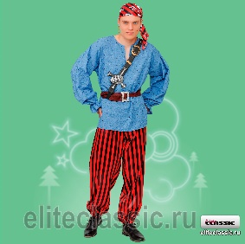 | новинка | Карнавальный костюм взрослый "Пират "Том" взр." | голубой, р-р 52; комплект: головной убор, сорочка, пояс, брюки, портупея, серьга | 3,980 ₽ | 0 | 0.00 ₽
4665307484135 | 201074-04-(50-52) |  |  | Карнавальный костюм взрослый "Пират" | коричневый, р-р 50-52; комплект: головной убор, косынка, наглазник, серьга, жилет, сорочка, пояс, брюки, текстильная имитация обуви, мушкет | 6,000 ₽ | 0 | 0.00 ₽
4665307434437 | 201136-03-46 |  |  | Карнавальный костюм взрослый "Пиратка" | чёрный, р-р 46; комплект: головной убор, куртка, брюки | 4,400 ₽ | 0 | 0.00 ₽
 |  |  |  | Карнавальный костюм взрослый "Пиратка "Мэри" | чёрный, р-р 46; комплект: косынка, парик, блузка, жилет, юбка, чулки, кинжал | 4,400 ₽ | 0 | 0.00 ₽
 |  |  |  |  | чёрный, р-р 50; комплект: косынка, парик, блузка, жилет, юбка, чулки, кинжал | 4,400 ₽ | 0 | 0.00 ₽
4665307483800 | 201214-26-48 |  | новинка | Карнавальный костюм взрослый "Платье пушкинской эпохи" | бежевый, р-р 48; комплект: платье | 5,400 ₽ | 0 | 0.00 ₽
4665307483817 | 201214-26-52 |  |  |  | бежевый, р-р 48; комплект: платье | 5,400 ₽ | 0 | 0.00 ₽
4665307434444 | 201114-08-(50-52) |  |  | Карнавальный костюм взрослый "Поросенок "Борька"" | розовый, р-р 50-52; комплект: головной убор, сорочка, галстук, полукомбинезон, гетры | 5,200 ₽ | 0 | 0.00 ₽
4665307434451 | 201113-08-(50-52) |  |  | Карнавальный костюм взрослый "Поросенок "Сима"" | розовый, р-р 50-52; комплект: маска, платье, лосины | 4,400 ₽ | 0 | 0.00 ₽
4665307484692 | 201229-03-52 | 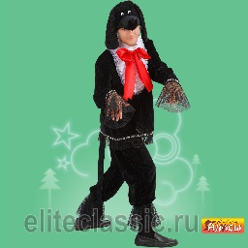 | новинка | Карнавальный костюм взрослый "Пудель" | черный, р-р, 52, копмлект: головной убор, штаны, жабо, кофта | 5,800 ₽ | 0 | 0.00 ₽
4665307482537 | 201202-02-(48-56) | 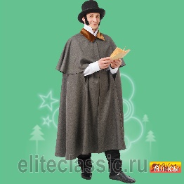 |  | Карнавальный костюм взрослый "Пушкин" | серый, р-р 48-56; комплект: головной убор, бакенбарды, плащ | 5,000 ₽ | 0 | 0.00 ₽
4665307434475 | 201076-21-(58-60) |  |  | Карнавальный костюм взрослый "Рубаха "Косоворотка" | зелёный, р-р 58-60; комплект: сорочка | 2,600 ₽ | 0 | 0.00 ₽
4665307434482 | 201076-11-(58-60) |  |  | Карнавальный костюм взрослый "Рубаха "Косоворотка" | красный, р-р 58-60; комплект: сорочка | 2,600 ₽ | 0 | 0.00 ₽
4665307434499 | 201076-05-(58-60) |  |  | Карнавальный костюм взрослый "Рубаха "Косоворотка" | синий, р-р 58-60; комплект: сорочка | 2,600 ₽ | 0 | 0.00 ₽
4665307484586 | 201224-11-54 |  | НОВИНКА | Рубашка с поясом деда мороза | красный, р-р 54, комплект: рубаха, пояс | 2,900 ₽ | 0 | 0.00 ₽
4665307484593 | 201224-05-54 |  | НОВИНКА | Рубашка с поясом деда мороза | синий , р-р 54, комплект: рубаха, пояс | 2,900 ₽ | 0 | 0.00 ₽
4665307484210 | 201200-30-48 |  |  | Карнавальный костюм взрослый " Русалка с ободком" | бирюзовый, р-р 48; комплект: головной убор, платье | 5,200 ₽ | 0 | 0.00 ₽
4665307484227 | 201200-30-52 |  |  |  | бирюзовый, р-р 52; комплект: головной убор, платье | 5,200 ₽ | 0 | 0.00 ₽
4665307482599 | 201206-30-48 |  |  | Карнавальный костюм взрослый " Русалка с париком" | (бирюзовый, р-р 48; комплект: головной убор, платье | 5,200 ₽ | 0 | 0.00 ₽
4665307482605 | 201206-30-52 |  |  |  | бирюзовый, р-р 52; комплект: головной убор, платье | 5,200 ₽ | 0 | 0.00 ₽
4665307464946 | 201043-05-52 |  |  | Карнавальный костюм взрослый "Рыжий с пропеллером" | синий, р-р 52; комплект: парик, сорочка, полукомбинезон | 5,800 ₽ | 0 | 0.00 ₽
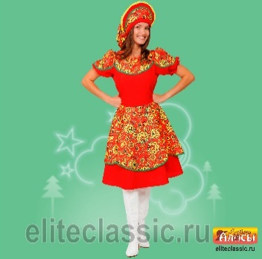
4665307487020 | 201250-11-46 |  | новинка | Карнавальный костюм взрослый " Рябинка девочка взр. | красный, р-р 44; комплект: головной убор, платье | 6,000 ₽ | 0 | 0.00 ₽
 |  |  |  |  | красный, р-р 50; комплект: головной убор, платье | 6,000 ₽ | 0 | 0.00 ₽
 |  |  |  |  | красный, р-р 54; комплект: головной убор, платье | 6,200 ₽ | 0 | 0.00 ₽
4665307487044 | 201251-11-46 | 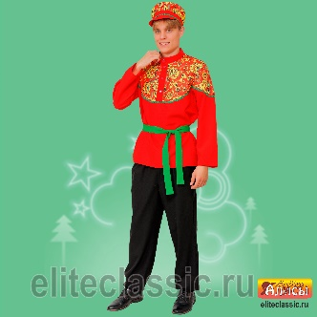 | новинка | Карнавальный костюм взрослый " Рябинка мальчик взр." | красный, р-р 46; комплект: головной убор, сорочка, пояс, брюки | 5,100 ₽ | 0 | 0.00 ₽
 |  |  |  |  | красный, р-р 46; комплект: головной убор, сорочка, пояс, брюки | 5,100 ₽ | 0 | 0.00 ₽
 |  |  |  |  | красный, р-р 54; комплект: головной убор, сорочка, пояс, брюки | 5,500 ₽ | 0 | 0.00 ₽
4665307486931 | 201246-11-52 |  | НОВИНКА | Карнавуальный костюм "Санта" | красный, р-р 52; комплект: головной убор, халат, пояс, брюки, текстильная имитация обуви | 11,000 ₽ | 0 | 0.00 ₽
4665307434529 | 201078-21-56 |  |  | Карнавальный костюм взрослый "Сарафан "Татьяна" | зелёный, р-р 56; комплект: сарафан | 3,400 ₽ | 0 | 0.00 ₽
4665307434536 | 201078-11-56 |  |  | Карнавальный костюм взрослый "Сарафан "Татьяна" | красный, р-р 56; комплект: сарафан | 3,400 ₽ | 0 | 0.00 ₽
4665307434543 | 201078-05-56 |  |  | Карнавальный костюм взрослый "Сарафан "Татьяна" | синий, р-р 56; комплект: сарафан | 3,400 ₽ | 0 | 0.00 ₽
4665307465004 | 201079-26-56 |  |  | Карнавальный костюм взрослый "Скоморох "Гришка" | бежевый, р-р 56; комплект: головной убор, сорочка, брюки | 7,000 ₽ | 0 | 0.00 ₽
 |  |  |  | Карнавальный костюм взрослый "Скоморох Макар" | оранжевый, р-р 50; комплект: головной убор, сорочка, пояс, брюки | 5,400 ₽ | 0 | 0.00 ₽
4665307481622 | 201191-20-50 |  |  |  | оранжевый, р-р 54; комплект: головной убор, сорочка, пояс, брюки | 5,800 ₽ | 0 | 0.00 ₽
4665307478806 | 201080-21-48 |  |  | Карнавальный костюм взрослый "Скоморох "Петрушка" | зелёный, р-р 48; комплект: головной убор, сорочка, брюки | 7,800 ₽ | 0 | 0.00 ₽
4665307465011 | 201080-21-56 |  |  |  | зелёный, р-р 56; комплект: головной убор, сорочка, брюки | 7,800 ₽ | 0 | 0.00 ₽
4665307434581 | 201082-01-54 |  |  | Карнавальный костюм взрослый "Снеговик" | белый, р-р 54; комплект: головной убор, шарф, комбинезон, варежки, текстильная имитация обуви | 11,000 ₽ | 0 | 0.00 ₽
4665307482025 | 201199-07-50 |  | НОВИНКА | Карнавальный костюм взрослый Снегурочка "Аленка" | голубой, р-р 50; комплект: головной убор, жакет, платье | 10,000 ₽ | 0 | 0.00 ₽
4665307434598 | 201124-01-40 | 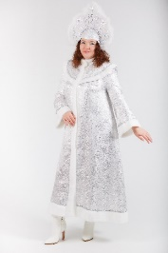 |  | Карнавальный костюм взрослый "Снегурочка "Волшебница" | белый, р-р 40; комплект: головной убор, платье | 9,400 ₽ | 0 | 0.00 ₽
4665307434604 | 201124-01-44 |  |  |  | белый, р-р 44; комплект: головной убор, платье | 9,400 ₽ | 0 | 0.00 ₽
4665307434611 | 201124-01-48 |  |  |  | белый, р-р 48; комплект: головной убор, платье | 9,400 ₽ | 0 | 0.00 ₽
4665307434628 | 201124-01-52 |  |  |  | белый, р-р 52; комплект: головной убор, платье | 9,400 ₽ | 0 | 0.00 ₽
4665307466513 | 201134-01-(42-44) |  |  | Карнавальный костюм взрослый "Снегурочка Гжель" | белый, р-р 42-44; комплект: головной убор, платье | 15,000 ₽ | 0 | 0.00 ₽
4665307481844 | 201134-01-50 |  |  |  | белый, р-р 50; комплект: головной убор, платье | 17,000 ₽ | 0 | 0.00 ₽
4665307470602 | 201144-01-(46-50) | 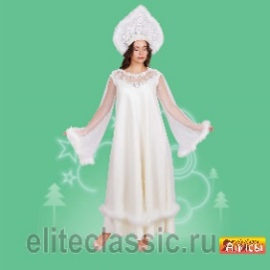 |  | Карнавальный костюм взрослый "Снегурочка "Жемчужная" | белый, р-р 46-50; комплект: головной убор, платье | 11,000 ₽ | 0 | 0.00 ₽
 |  |  |  |  | белый, р-р 54; комплект: головной убор, платье | 11,000 ₽ | 0 | 0.00 ₽
4665307485569 | 201242-01-48 |  | НОВИНКА | Карнавальное изделие взрослое "Снегурочка "Милая" | белый, р-р 48; комплект: головной убор, халат, юбка | 12,200 ₽ | 0 | 0.00 ₽
4665307485576 | 201242-01-52 |  |  |  | белый, р-р 52; комплект: головной убор, халат, юбка | 12,200 ₽ | 0 | 0.00 ₽
4665307485545 | 201242-30-48 |  | НОВИНКА | Карнавальное изделие взрослое "Снегурочка "Милая" | бирюзовый, р-р 48; комплект: головной убор, халат, юбка | 12,200 ₽ | 0 | 0.00 ₽
4665307485552 | 201242-30-52 |  |  |  | бирюзовый, р-р 52; комплект: головной убор, халат, юбка | 12,200 ₽ | 0 | 0.00 ₽
4665307485590 | 201242-05-48 |  | НОВИНКА | Карнавальное изделие взрослое "Снегурочка "Милая" | синий, р-р 48; комплект: головной убор, халат, юбка | 12,200 ₽ | 0 | 0.00 ₽
4665307485583 | 201242-05-52 |  |  |  | синий, р-р 52; комплект: головной убор, халат, юбка | 12,200 ₽ | 0 | 0.00 ₽
4665307475478 | 201163-07-50 | 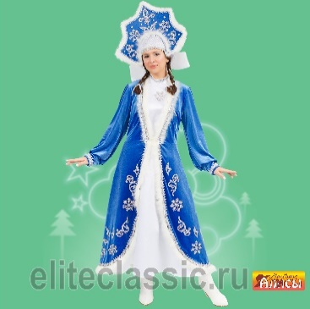 | НОВИНКА | Карнавальное изделие взрослое "Снегурочка "Морозная" | олубой, р-р 50; комплект: головной убор, перелина, платье | 13,600 ₽ | 0 | 0.00 ₽
4665307484456 | 201163-07-54 |  |  |  | голубой, р-р 54; комплект: головной убор, перелина, платье | 13,600 ₽ | 0 | 0.00 ₽
4665307485606 | 201243-05-52 |  | НОВИНКА | Карнавальный костюм взрослый "Снегурочка Пушистая" | синий, р-р 52; комплект: головной убор, халат, платье, подьюбник | 32,000 ₽ | 0 | 0.00 ₽
4665307476673 | 201186-01-(48-50) |  |  | Карнавальный костюм взрослый "Снегурочка "Снежка" | белый, р-р 48-50; комплект: головной убор, жакет, юбка | 8,000 ₽ | 0 | 0.00 ₽
4665307434642 | 201123-07-44 | 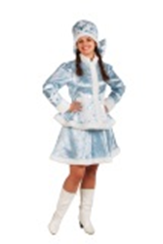 |  | Карнавальный костюм взрослый "Снегурочка Сударушка" | голубой, р-р 44; комплект: головной убор, куртка, юбка | 8,600 ₽ | 0 | 0.00 ₽
4665307434659 | 201123-07-48 |  |  |  | голубой, р-р 48; комплект: головной убор, куртка, юбка | 8,600 ₽ | 0 | 0.00 ₽
4665307486924 | 201245-01-52 |  | новинка | Карнавальный костюм взрослый "Снегурочка в шубке" | белый, р-р 52; комплект: головной убор, халат, сарафан | 16,800 ₽ | 0 | 0.00 ₽
4665307434697 | 201118-07-(44-46) |  |  | Снегурочка с кокошником | голубой, р-р 44-46; комплект: кокошник, шуба | 8,000 ₽ | 0 | 0.00 ₽
4665307484258 | 201118-07-(54-56) |  |  | Снегурочка с кокошником | голубой, р-р 54-56; комплект: кокошник, шуба | 9,000 ₽ | 0 | 0.00 ₽
4665307470954 | 201149-07-46 |  |  | Карнавальный костюм взрослый Снежная королева "Ледяная" | голубой, р-р 46; комплект: головной убор, жакет, платье | 13,000 ₽ | 0 | 0.00 ₽
4665307434703 | 201085-15-(46-50) |  |  | Карнавальный костюм взрослый "Снежная королева " | серебряный, р-р 46-50; комплект: головной убор, платье | 7,000 ₽ | 0 | 0.00 ₽
4665307434710 | 201086-26-46 |  |  | Карнавальный костюм взрослый "Собака Ледис" | бежевый, р-р 46; комплект: головной убор, ошейник, платье, гольфы | 4,000 ₽ | 0 | 0.00 ₽
4665307482544 | 201203-04-50 | 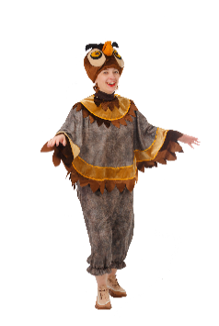 |  | Карнавальный костюм взрослый "Сова" | коричневый, р-р 50; комплект: головной убор, накидка, брюки | 6,600 ₽ | 0 | 0.00 ₽
4665307466551 | 201135-11-(48-50) |  |  | Карнавальный костюм взрослый "Солнце Яркое" | красный, р-р 48-50; комплект: головной убор, платье | 5,980 ₽ | 0 | 0.00 ₽
4665307477670 | 201087-11-(54-56) |  |  | Карнавальный костюм взрослый "Солоха" | синий, р-р 54-56; комплект: головной убор, куртка, сарафан | 6,800 ₽ | 0 | 0.00 ₽
4665307434949 | 201099-03-(46-50) |  |  | Карнавальный костюм взрослый "Старуха-Модница взр." | чёрный, р-р 46-50; комплект: головной убор, парик, платье, сумка | 5,400 ₽ | 0 | 0.00 ₽
4665307485149 | 201237-21-(50-52) |  |  | Карнавальный костюм взрослый "Сударыня" | зелёный, р-р 50-52; комплект: головной убор, блузка, юбка | 8,200 ₽ | 0 | 0.00 ₽
4665307434741 | 201112-05-42 |  |  | Карнавальный костюм взрослый "Татарин" | синий, р-р 42; комплект: головной убор, сорочка, жилет, пояс | 4,800 ₽ | 0 | 0.00 ₽
 |  |  |  |  | синий, р-р 48; комплект: головной убор, сорочка, жилет, пояс | 4,800 ₽ | 0 | 0.00 ₽
4665307434758 | 201112-05-48 |  |  |  | синий, р-р 52; комплект: головной убор, сорочка, жилет, пояс | 5,200 ₽ | 0 | 0.00 ₽
4665307465820 | 201111-08-42 |  |  | Карнавальный костюм взрослый "Татарка" | розовый, р-р 42; комплект: головной убор, платье, жилет, пояс | 6,600 ₽ | 0 | 0.00 ₽
4665307465837 | 201111-08-48 |  |  |  | розовый, р-р 48; комплект: головной убор, платье, жилет, пояс | 6,600 ₽ | 0 | 0.00 ₽
4665307434789 | 201089-20-52 |  |  | Карнавальный костюм взрослый "Тирг" | оранжевый, р-р 52; комплект: головной убор, жилет, сорочка, брюки, перчатки | 5,600 ₽ | 0 | 0.00 ₽
4665307475447 | 201162-20-52 |  |  | Карнавальный костюм взрослый "Тигр "Шархан"" | оранжевый, р-р 52; комплект: головной убор, рубаха, брюки | 5,600 ₽ | 0 | 0.00 ₽
4665307475508 | 201164-20-48 |  |  | Карнавальный костюм взрослый "Тигрица" | оранжевый, р-р 48; комплект: головной убор, платье | 3,400 ₽ | 0 | 0.00 ₽
 |  |  |  | Карнавальный костюм взрослый "Узбек" | серый, р-р 48; комплект: тюбетейка, халат, пояс | 4,400 ₽ | 0 | 0.00 ₽
 |  |  |  |  | серый, р-р 52; комплект: тюбетейка, халат, пояс | 5,000 ₽ | 0 | 0.00 ₽
 |  |  |  |  | серый, р-р 56; комплект: тюбетейка, халат, пояс | 5,000 ₽ | 0 | 0.00 ₽
4665307479155 | 201091-19-42 |  |  | Карнавальный костюм взрослый "Узбечка" | желтый, р-р 42; комплект: тюбетейка, косы, платье, брюки | 5,400 ₽ | 0 | 0.00 ₽
 |  |  |  |  | желтый, р-р 48; комплект: тюбетейка, косы, платье, брюки | 5,400 ₽ | 0 | 0.00 ₽
4665307479162 | 201091-19-48 |  |  |  | желтый, р-р 52; комплект: тюбетейка, косы, платье, брюки | 5,800 ₽ | 0 | 0.00 ₽
4665307434826 | 201092-05-42 |  |  | Карнавальный костюм взрослый "Украинец" | синий, р-р 42; комплект: головной убор, сорочка, пояс, брюки, текстильная имитация обуви | 4,800 ₽ | 0 | 0.00 ₽
4665307434833 | 201092-05-48 |  |  |  | синий, р-р 48; комплект: головной убор, сорочка, пояс, брюки, текстильная имитация обуви | 4,800 ₽ | 0 | 0.00 ₽
4665307434840 | 201093-11-42 |  |  | Карнавальный костюм взрослый "Украинка" | красный, р-р 42; комплект: головной убор, фартук, блузка, юбка | 4,800 ₽ | 0 | 0.00 ₽
4665307434857 | 201093-11-48 |  |  |  | красный, р-р 48; комплект: головной убор, фартук, блузка, юбка | 4,800 ₽ | 0 | 0.00 ₽
4665307486634 | 201155-11-(42-56) |  |  | Карнавальный костюм взрослый "Факир" | фиолетовый, р-р 42-56; комплект: головной убор, накидка | 6,000 ₽ | 0 | 0.00 ₽
 |  |  |  | Карнавальный костюм взрослый "Фино-угорская женщина" | белый, р-р 48; комплект: головной убор, платье, фартук | 6,400 ₽ | 0 | 0.00 ₽
 |  |  |  |  | белый, р-р 52; комплект: головной убор, платье, фартук | 6,800 ₽ | 0 | 0.00 ₽
4665307479025 | 201181-01-50 |  |  | Карнавальный костюм взрослый "Фино-угорский мужчина" | белый, р-р 50; комплект: головной убор,рубаха, пояс, брюки. | 5,800 ₽ | 0 | 0.00 ₽
4665307484852 | 201234-11-46 | 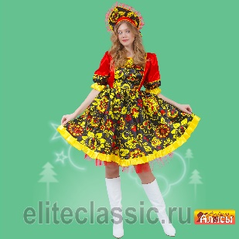 |  | Карнавальное изделие взрослое "Хохлома женский" | красный, р-р 46; комплект: головной убор, платье | 6,200 ₽ | 0 | 0.00 ₽
4665307484869 | 201234-11-50 |  |  |  | красный, р-р 50; комплект: головной убор, платье | 6,200 ₽ | 0 | 0.00 ₽
4665307484753 | 201231-11-46 | 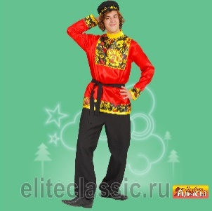 |  | Карнавальное изделие взрослое "Хохлома женский" | красный, р-р 46; комплект: головной убор, сорочка, пояс, брюки | 5,800 ₽ | 0 | 0.00 ₽
 |  |  |  |  | красный, р-р 50; комплект: головной убор, сорочка, пояс, брюки | 5,800 ₽ | 0 | 0.00 ₽
4665307484845 | 201231-11-50 |  |  |  | красный, р-р 54; комплект: головной убор, сорочка, пояс, брюки | 6,200 ₽ | 0 | 0.00 ₽
4665307482018 | 201098-17-(42-52) |  |  | Карнавальный костюм взрослый "Царевна" | малиновый, р-р 42-52; комплект: головной убор, парик, блузка, юбка | 6,800 ₽ | 0 | 0.00 ₽
4665307485453 | 201119-11-(50-52) |  |  | Карнавальный костюм взрослый "Царь красный " | красный, р-р 50-52; комплект: головной убор, платье | 12,400 ₽ | 0 | 0.00 ₽
4665307434901 | 201119-13-(50-52) |  |  | Карнавальный костюм взрослый "Царь фиолетовый" | фиолетовый, р-р 50-52; комплект: головной убор, платье | 12,400 ₽ | 0 | 0.00 ₽
4665307481868 | 201108-03-40 |  |  | Карнавальный костюм взрослый "Цыган" | чёрный, р-р 40; комплект: головной убор, парик, жилет, сорочка, пояс, брюки | 5,200 ₽ | 0 | 0.00 ₽
 |  |  |  |  | чёрный, р-р 48; комплект: головной убор, парик, жилет, сорочка, пояс, брюки | 5,200 ₽ | 0 | 0.00 ₽
 |  |  |  |  | чёрный, р-р 52; комплект: головной убор, парик, жилет, сорочка, пояс, брюки | 6,000 ₽ | 0 | 0.00 ₽
4665307481875 | 201108-03-48 |  |  |  | чёрный, р-р 56; комплект: головной убор, парик, жилет, сорочка, пояс, брюки | 6,000 ₽ | 0 | 0.00 ₽
4665307482193 | 201109-05-50 |  |  | Карнавальный костюм взрослый "Цыганка Сэра" | синий, р-р 50; комплект: головной убор, платье, косынка | 7,400 ₽ | 0 | 0.00 ₽
 |  |  | новинки | Карнавальный костюм взрослый "Часы" | желтый, р-р 40-60; комплект: головной убор, накидка | 7,400 ₽ | 0 | 0.00 ₽
4665307476147 | 201169-21-54 |  |  | Карнавальный костюм взрослый "Черепаха Древняя" | зелёный, р-р 54; комплект: головной убор, жабо, накидка, юбка | 5,300 ₽ | 0 | 0.00 ₽
4665307484678 | 201212-04-40 |  | новинка | Карнавальный костюм взрослый "Чукча жен." | коричневый, р-р 40; комплект: головной убор, платье, текстильная имитация обуви | 8,600 ₽ | 0 | 0.00 ₽
4665307484685 | 201212-04-44 |  |  |  | коричневый, р-р 44; комплект: головной убор, платье, текстильная имитация обуви | 8,600 ₽ | 0 | 0.00 ₽
4665307483749 | 201212-04-48 |  |  |  | коричневый, р-р 48; комплект: головной убор, платье, текстильная имитация обуви | 8,600 ₽ | 0 | 0.00 ₽
4665307483756 | 201212-04-52 |  |  |  | коричневый, р-р 52; комплект: головной убор, платье, текстильная имитация обуви | 8,600 ₽ | 0 | 0.00 ₽
4665307484463 | 201213-04-40 | 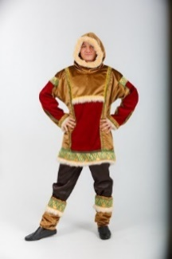 | новинка | Карнавальный костюм взрослый "Чукча муж." | коричневый, р-р 40; комплект: сорочка, брюки, текстильная имитация обуви | 7,000 ₽ | 0 | 0.00 ₽
4665307484470 | 201213-04-44 |  |  |  | коричневый, р-р 44; комплект: сорочка, брюки, текстильная имитация обуви | 7,000 ₽ | 0 | 0.00 ₽
4665307483763 | 201213-04-48 |  |  |  | коричневый, р-р 48; комплект: сорочка, брюки, текстильная имитация обуви | 7,000 ₽ | 0 | 0.00 ₽
4665307483770 | 201213-04-52 |  |  |  | коричневый, р-р 52; комплект: сорочка, брюки, текстильная имитация обуви | 7,000 ₽ | 0 | 0.00 ₽
4665307434321 | 201064-20-50 |  |  | Карнавальный костюм взрослый "Шалун в шляпе" | оранжевый, р-р 50; комплект: головной убор, сорочка, брюки | 4,800 ₽ | 0 | 0.00 ₽
4665307485514 | 201241-05-52 |  | новинка | Карнавальный костюм взрослый "Шейх" | синий, р-р 52; комплект: головной убор, халат, сорочка | 7,100 ₽ | 0 | 0.00 ₽
4665307478035 | 201100-26-54 |  |  | Карнавальный костюм взрослый "Шрек" | бежевый, р-р 54; комплект: головной убор, жилет, сорочка, ремень, брюки | 4,400 ₽ | 0 | 0.00 ₽
 |  | ДЕТСКИЕ КОСТЮМЫ
4665307440391 | 202222-05-24 |  |  | Карнавальное изделие детское "Автослесарь" | синий, р-р 24; комплект: кепи, комбинезон | 1,500 ₽ | 0 | 0.00 ₽
4665307440407 | 202222-05-26 |  |  |  | синий, р-р 26; комплект: кепи, комбинезон | 1,500 ₽ | 0 | 0.00 ₽
4665307440414 | 202222-05-28 |  |  |  | синий, р-р 28; комплект: кепи, комбинезон | 1,500 ₽ | 0 | 0.00 ₽
4665307434970 | 202001-13-28 | 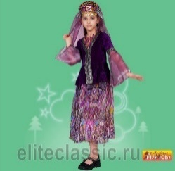 |  | Карнавальный костюм детский "Азербайджанская девочка" | фиолетовый, р-р 28; комплект: головной убор, куртка, юбка | 3,500 ₽ | 0 | 0.00 ₽
4665307434987 | 202001-13-32 |  |  |  | фиолетовый, р-р 32; комплект: головной убор, куртка, юбка | 3,500 ₽ | 0 | 0.00 ₽
4665307434994 | 202001-13-36 |  |  |  | фиолетовый, р-р 36; комплект: головной убор, куртка, юбка | 3,500 ₽ | 0 | 0.00 ₽
4665307435007 | 202002-13-30 |  |  | Карнавальный костюм детский "Азербайджанский мальчик" | фиолетовый, р-р 30; комплект: головной убор, сорочка, халат, брюки, ремень, кинжал | 4,700 ₽ | 0 | 0.00 ₽
4665307435014 | 202002-13-34 |  |  |  | фиолетовый, р-р 34; комплект: головной убор, сорочка, халат, брюки, ремень, кинжал | 4,700 ₽ | 0 | 0.00 ₽
4665307435021 | 202002-13-38 |  |  |  | фиолетовый, р-р 38; комплект: головной убор, сорочка, халат, брюки, ремень, кинжал | 4,700 ₽ | 0 | 0.00 ₽
4665307475058 | 202401-02-(30-38) |  |  | Карнавальный костюм детский "Акула" | серый, р-р 30-38; комплект: головной убор, накидка | 2,500 ₽ | 0 | 0.00 ₽
4665307435038 | 202003-08-28 |  |  | Карнавальный костюм детский "Аленушка" | розовый, р-р 28; комплект: косынка, сарафан, блузка | 2,500 ₽ | 0 | 0.00 ₽
4665307435045 | 202003-08-32 |  |  |  | розовый, р-р 32; комплект: косынка, сарафан, блузка | 2,500 ₽ | 0 | 0.00 ₽
4665307435052 | 202004-18-30 |  |  | Карнавальный костюм детский "Алладин" | сиреневый, р-р 30; комплект: головной убор, сорочка, пояс, брюки | 3,000 ₽ | 0 | 0.00 ₽
4665307435069 | 202004-18-34 |  |  |  | сиреневый, р-р 34; комплект: головной убор, сорочка, пояс, брюки | 3,000 ₽ | 0 | 0.00 ₽
4665307483633 | 202467-05-28 |  | новинка | Карнавальный костюм детский "Алладин в синем" | синий, р-р 28; комплект: головной убор, жилет, сорочка, пояс, брюки | 3,000 ₽ | 0 | 0.00 ₽
4665307483978 | 202467-05-32 |  |  |  | синий, р-р 32; комплект: головной убор, жилет, сорочка, пояс, брюки | 3,000 ₽ | 0 | 0.00 ₽
4665307435113 | 202008-05-28 |  |  | Карнавальный костюм детский "Армянская девочка" | синий, р-р 28; комплект: головной убор, блузка, юбка | 4,200 ₽ | 0 | 0.00 ₽
4665307435120 | 202008-05-32 |  |  |  | синий, р-р 32; комплект: головной убор, блузка, юбка | 4,200 ₽ | 0 | 0.00 ₽
4665307435137 | 202008-05-36 |  |  |  | синий, р-р 36; комплект: головной убор, блузка, юбка | 4,200 ₽ | 0 | 0.00 ₽
4665307435144 | 202009-11-28 |  |  | Карнавальный костюм детский "Армянский мальчик" | красный, р-р 28; комплект: головной убор, халат, сорочка, брюки, ремень, кинжал | 4,600 ₽ | 0 | 0.00 ₽
4665307435151 | 202009-11-32 |  |  |  | красный, р-р 32; комплект: головной убор, халат, сорочка, брюки, ремень, кинжал | 4,600 ₽ | 0 | 0.00 ₽
4665307435168 | 202009-11-36 |  |  |  | красный, р-р 36; комплект: головной убор, халат, сорочка, брюки, ремень, кинжал | 4,600 ₽ | 0 | 0.00 ₽
4665307435182 | 202011-11-30 |  |  | Карнавальный костюм детский "АэроМен" | красный, р-р 30, 3-5 лет; комплект: головной убор, куртка, манжеты, брюки | 3,400 ₽ | 0 | 0.00 ₽
4665307435199 | 202011-11-34 |  |  |  | красный, р-р 34, 10-12 лет; комплект: головной убор, куртка, манжеты, брюки | 3,400 ₽ | 0 | 0.00 ₽
4665307435205 | 202011-05-30 |  |  | Карнавальный костюм детский "АэроМен" | синий, р-р 30, 10-12 лет; комплект: головной убор, куртка, манжеты, брюки | 3,400 ₽ | 0 | 0.00 ₽
4665307435212 | 202011-05-34 |  |  |  | синий, р-р 34, 10-12 лет; комплект: головной убор, куртка, манжеты, брюки | 3,400 ₽ | 0 | 0.00 ₽
4665307466025 | 202012-26-30 |  |  | Карнавальный костюм детский "Баба Яга" | бежевый, р-р 30; комплект: головной убор, жилет, блузка, юбка | 2,400 ₽ | 0 | 0.00 ₽
4665307466032 | 202012-26-34 |  |  |  | бежевый, р-р 34; комплект: головной убор, жилет, блузка, юбка | 2,400 ₽ | 0 | 0.00 ₽
4665307466049 | 202012-26-38 |  |  |  | бежевый, р-р 38; комплект: головной убор, жилет, блузка, юбка | 2,400 ₽ | 0 | 0.00 ₽
4665307479483 | 202440-02-28 |  | НОВИНКА | Карнавальный костюм детский "Бабка" | серый, р-р 28; комплект: косынка, повязка, платье, фартук | 3,000 ₽ | 0 | 0.00 ₽
4665307479490 | 202440-02-32 |  |  |  | серый, р-р 32; комплект: косынка, повязка, платье, фартук | 3,000 ₽ | 0 | 0.00 ₽
4665307435267 | 202013-13-28 |  |  | Карнавальный костюм детский "Баклажан" | фиолетовый, р-р 28; комплект: головной убор, джемпер, брюки | 2,200 ₽ | 0 | 0.00 ₽
4665307435274 | 202013-13-32 |  |  |  | фиолетовый, р-р 32; комплект: головной убор, джемпер, брюки | 2,200 ₽ | 0 | 0.00 ₽
4665307478929 | 202270-05-28 |  |  | Карнавальный костюм детский "Бармалей" | синий, р-р 28; комплект: бандана, усы, бабочка, жилет, тельняшка, пояс, штаны, кинжал | 2,900 ₽ | 0 | 0.00 ₽
4665307478936 | 202270-05-32 |  |  |  | синий, р-р 32 комплект: бандана, усы, бабочка, жилет, тельняшка, пояс, штаны, кинжал | 2,900 ₽ | 0 | 0.00 ₽
4665307486887 | 202015-05-30 |  |  | Карнавальный костюм детский "Белорусская девочка" | синий, р-р 30; комплект: головной убор, жилет, фартук, блузка, юбка | 4,800 ₽ | 0 | 0.00 ₽
4665307486894 | 202015-05-34 |  |  |  | синий, р-р 34; комплект: головной убор, жилет, фартук, блузка, юбка | 4,800 ₽ | 0 | 0.00 ₽
4665307486900 | 202015-05-38 |  |  |  | синий, р-р 38; комплект: головной убор, жилет, фартук, блузка, юбка | 4,800 ₽ | 0 | 0.00 ₽
4665307435366 | 202016-01-30 |  |  | Карнавальный костюм детский "Белорусский мальчик" | белый, р-р 30; комплект: головной убор, сорочка, пояс, брюки | 4,200 ₽ | 0 | 0.00 ₽
4665307435373 | 202016-01-34 |  |  |  | белый, р-р 34; комплект: головной убор, сорочка, пояс, брюки | 4,200 ₽ | 0 | 0.00 ₽
4665307435380 | 202016-01-38 |  |  |  | белый, р-р 38; комплект: головной убор, сорочка, пояс, брюки | 4,200 ₽ | 0 | 0.00 ₽
4665307465073 | 202017-19-30 |  |  | Карнавальный костюм детский "Белоснежка" | желтый, р-р 30; комплект: парик, платье | 2,800 ₽ | 0 | 0.00 ₽
4665307465080 | 202017-19-34 |  |  |  | желтый, р-р 34; комплект: парик, платье | 2,800 ₽ | 0 | 0.00 ₽
4665307465097 | 202017-19-38 |  |  |  | желтый, р-р 38; комплект: парик, платье | 2,800 ₽ | 0 | 0.00 ₽
4665307435434 | 202019-04-28 |  |  | Карнавальный костюм детский "Белочка-2" | коричневый, р-р 28; комплект: головной убор, сарафан, брюки | 2,400 ₽ | 0 | 0.00 ₽
4665307435441 | 202019-04-32 |  |  |  | коричневый, р-р 32; комплект: головной убор, сарафан, брюки | 2,400 ₽ | 0 | 0.00 ₽
4665307466421 | 202334-01-34 |  |  | Карнавальный костюм детский "Березка" | белый, р-р 34; комплект: головной убор, платье | 3,400 ₽ | 0 | 0.00 ₽
4665307466438 | 202334-01-38 |  |  |  | белый, р-р 38; комплект: головной убор, платье | 3,400 ₽ | 0 | 0.00 ₽
4665307465141 | 202024-19-26 |  |  | Карнавальный костюм детский "Ваня" | желтый, р-р 26; комплект: фуражка, сорочка, пояс, брюки | 3,200 ₽ | 0 | 0.00 ₽
4665307465158 | 202024-19-28 |  |  |  | желтый, р-р 28; комплект: фуражка, сорочка, пояс, брюки | 3,200 ₽ | 0 | 0.00 ₽
4665307465165 | 202024-19-32 |  |  |  | желтый, р-р 32; комплект: фуражка, сорочка, пояс, брюки | 3,200 ₽ | 0 | 0.00 ₽
4665307465172 | 202024-19-36 |  |  |  | желтый, р-р 36; комплект: фуражка, сорочка, пояс, брюки | 3,200 ₽ | 0 | 0.00 ₽
4665307466605 | 202293-20-32 |  |  | Карнавальный костюм детский "Ведьмочка" | оранжевый, р-р 32; комплект: головной убор, платье | 2,300 ₽ | 0 | 0.00 ₽
...

